상품제안서
카카오프렌즈 리틀프렌즈 4본연필+캡 세트 | 상품코드: S39557

 |  |  |  |  |  |  | 02-713-8555 | www.synergygift.co.kr
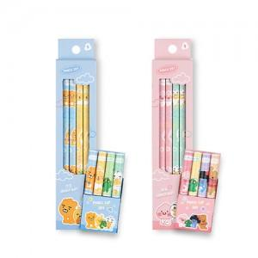

【상세/제작정보】 | <p><span style="font-size: 14pt;">※ 색상 지정 불가 랜덤 발송 됩니다.</span></p><p><span style="font-size: 14pt;">※ 운임비 별도 발생 됩니다.</span></p>

【인쇄/포장옵션】 | 라벨스티커 / OPP(비닐)

【공급단가】 | 수량 | 100~ | 300~ | 1,000~ | 5,000~ | 10,000~
*VAT별도 | 단가 | 3,370원 | 3,220원 | 3,060원 | 2,960원 | 2,910원

【상품 URL】 | https://www.synergygift.co.kr:443/src/goods_detail.php?gdno=39557

